Sheet1
序号 | 图片 | 品名 | 型号/规格 | 数量 | 单价 | 总价 | 说明
1 | 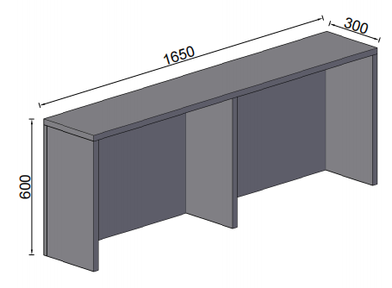 | 桌上柜 | 1650*300*600 | 1 | 980.00 | 980.00 | 基材：采用吉林森工“露水河”E0级绿色环保防火成型板（符合国家相关环保标准）；桌面厚度为25mm,其余为18mm，均双饰面，封四边,走线孔内缘及隐蔽部位均进行封边处理。 五金件：采用德国“海福乐”五金配件。
2 | 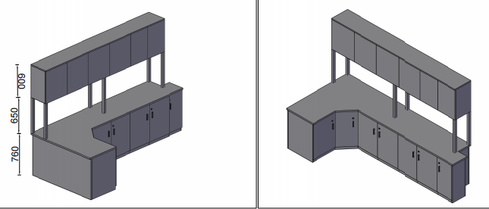 | 操作台 | 2980*1370*2010 | 1 | 5850.00 | 5850.00 | 基材：采用吉林森工“露水河”E0级绿色环保防火成型板（符合国家相关环保标准）；桌面厚度为25mm,其余为18mm，均双饰面，封四边,走线孔内缘及隐蔽部位均进行封边处理。 五金件：采用德国“海福乐”五金配件。 优质钢架
3 | 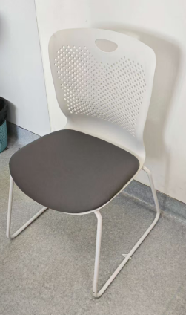 | 陪护椅 | 标准 | 6 | 380.00 | 2280.00 | 椅背：一体成型 椅架：优质钢架
合计 |  |  |  |  |  | 9110.00

